상품제안서
벨보아 하프쿠션+신형 항공담요 | 상품코드: S24547

 |  |  |  |  |  |  | 02-713-8555 | www.synergygift.co.kr
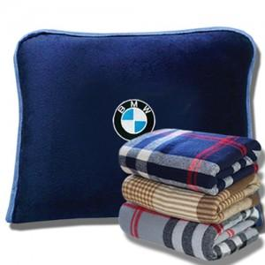

【상세/제작정보】 | <p><span style="font-size: 14pt;">※ 나염인쇄 200개 미만 진행시 별도 문의 바랍니다.</span></p>

【인쇄/포장옵션】 | 실크, 자수, 풀칼라 / OPP(비닐)

【공급단가】 | 수량 | 50~ | 100~ | 500~ | 1,000~ | 2,000~
*VAT별도 | 단가 | 15,340원 | 15,100원 | 14,750원 | 14,160원 | 13,570원

【상품 URL】 | https://www.synergygift.co.kr:443/src/goods_detail.php?gdno=24547

